КЭ
Дубл
Взам
Подл |  |  |  |  | Изм | Лист | № Докум | Подпись | Дата
 |  |  |  |  | АДИ ДонНТУ 01000.06108
Разработал |  | Свистун А.В. | АДИ ДонНТУ | 66-1002020 |  |  | АДИ ДонНТУ 20000.06108

Проверил |  | Намаконов Б.В.
 |  |  | Гильза цилиндров
Н.контр |  | Намаконов Б.В.

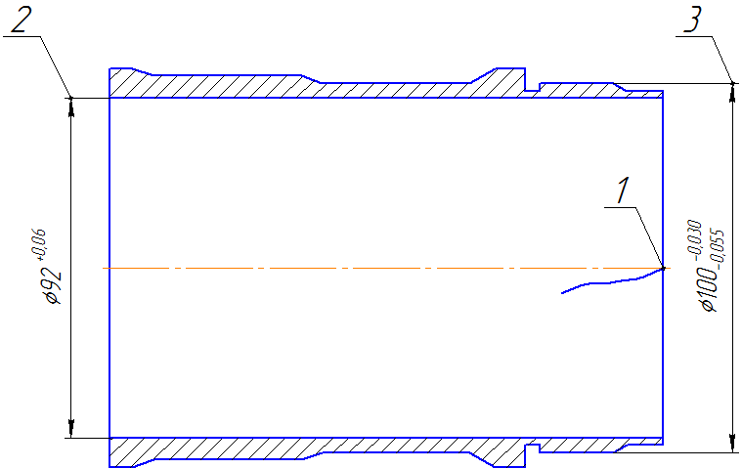

КЭ | Карта эскизов |  |  |  |  |  |  |  |  | 5

